Flessione
Dati relativi alla trave
g2= | 2.00 | kN/m | L= | 5.00 | m
qk= | 3.00 | kN/m

Dati relativi alla sezione trasversale

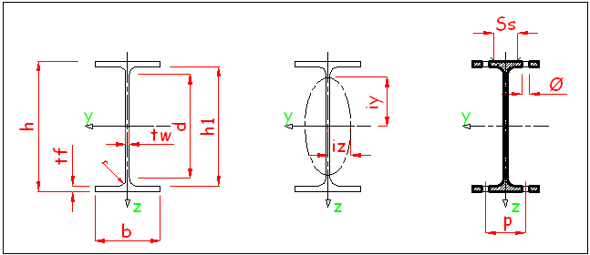
IPE | 200 |  | S | 275

h= | 200 | mm | g1= | 0.22 | kN/m
b= | 100 | mm | A= | 2848.41 | mm2
tw= | 5.6 | mm
tf= | 8.5 | mm
r= | 12 | mm

 | Iy | Wel | Wpl | i | Av
 | [mm4] | [mm3] | [mm3] | [mm] | [mm2]
y | 1.94E+07 | 194317 | 220639 | 83 | 1400
z | 1.42E+06 | 28474 | 44612 | 22 | 1824

Classificazione

- anima
 | c/t= | 28.39 | < | 66.56 | 1

- ala
 | c/t= | 4.14 | < | 8.32 | 1

 |  |  | Sezione in classe |  | 1

Verifica a flessione

gM0= | 1.05

qy,d= | 7.39 | kN/m

Vy,Ed= | 18.48 | kN
My,Ed= | 23.10 | kNm

- verifica plastica
Wy,pl= | 220638.6473 | mm3
My,pl,Rd= | 57.79 | kNm

 | My,Ed/My,pl,Rd= | 0.400

- verifica elastica
Wy,el= | 194317 | mm3
My,el,Rd= | 50.89 | kNm

 | My,Ed/My,el,Rd= | 0.454

Verifica a taglio

gM0= | 1.05

qy,d= | 7.39 | kN/m

VEd,y= | 18.48 | kN
MEd,y= | 23.10 | kNm

Av,y= | 1400 | mm2
Vy,c,Rd= | 211.70 | kN

 | Vy,Ed/Vy,c,Rd= | 0.087

r= | 0.000
My,V,Rd= | 57.79 | kNm

